Ruta10
PLANIFICACION SEMANAL
VENDEDOR | MARVIN COLOP
RUTA | XELA CENTRO
SUPERVISOR | IVAN FLORES

SEMANA 1 |  |  | kilometro promedios recorridos |  |  | 163.00 | 4.9393939394 | Q138.30
 |  |  | Kilometros | Costo Gasolina | Hotel | Peaje | Comida | Totales
LUNES | ZONA 2 |  | 22 | Q18.67 |  |  |  | Q18.67
MARTES | ZONA 2 |  | 22 | Q18.67 |  |  | Q50.00 | Q68.67
VIERNES | OLINTEPEQUE -SIJA, SAN FRANCISCO LA UNION |  | 72 | Q61.09 |  |  | Q50.00 | Q111.09 | CAMBIO REALIZADO 15/7/2023, OLINTEPE Y SIJA SE PASARA EL DIA MIERCOLES
MIERCOLES | ZONA 5 |  | 19 | Q16.12 |  |  | Q50.00 | Q66.12 | PARA REALIZAR ENTREGAS EL DIA JUEVES DE LA SIGUIENTE SEMANA JUNTO A HUITAN Y CABRICAN
JUEVES | SALCAJA |  | 28 | Q23.76 |  |  | Q50.00 | Q73.76
 |  |  | 163.00 | 138.30 | Q- | Q- | Q200.00 | Q338.30

SEMANA 2 |  |  | kilometro promedios recorridos |  |  | 130.00 | 3.9393939394 | Q110.30
 |  |  | Kilometros | Costo Gasolina | Hotel | Peaje | Comida | Totales |  | LA RUTA SALE DE MIERCOLES A JUEVES
LUNES | ZONA 4 |  | 36 | Q30.55 |  |  | Q50.00 | Q80.55
MARTES | ZONA 1 |  | 26 | Q22.06 |  |  | Q50.00 | Q72.06
MIERCOLES | SALIDA Y ALMOLONGA |  | 22 | Q18.67 |  |  | Q50.00 | Q68.67
JUEVES | FABRICA DE CANTEL-CANTEL |  | 8 | Q6.79 |  |  |  | Q6.79 |  | SE DESPACHA LO QUE COLOP VENDA HASTA EL DIA MIERCOLES, LO QUE VENDE EL JUEVES QUEDA PARA EL SIGUIENTE JUEVES
VIERNES | ZUNIL SANTA MARIA DE JESUS |  | 38 | Q32.24 |  |  | Q50.00 | Q82.24
 |  |  | 130.00 | 110.30 | Q- | Q- | Q200.00 | Q310.30

SEMANA 3 |  |  | kilometro promedios recorridos |  |  | 217.00 | 6.5757575758 | Q184.12
 |  |  | Kilometros | Costo Gasolina | Hotel | Peaje | Comida | Totales
LUNES | ZONA 3 |  | 43 | Q36.48 |  |  | Q50.00 | Q86.48
MARTES | ZONA 3 |  | 43 | Q36.48 |  |  | Q50.00 | Q86.48
MIERCOLES | ZONA 10 Y LLANOS DEL PINAL |  | 36 | Q30.55 |  |  | Q50.00 | Q80.55
JUEVES | ZONA 8 Y 9 |  | 29 | Q24.61 |  |  | Q50.00 | Q74.61
VIERNES | LA ESPERANZA ZONA 4, SAN MATEO, CAJOLA |  | 66 | Q56.00 |  |  | Q50.00 | Q106.00
 |  |  | 217.00 | 184.12 | Q- | Q- | Q250.00 | Q434.12

SEMANA 4 |  |  | kilometro promedios recorridos |  |  | 328.00 | 9.9393939394 | Q278.30
 |  |  | Kilometros | Costo Gasolina | Hotel | Peaje | Comida | Totales
LUNES | ZONA 6 Y 7 |  | 32 | Q27.15 |  |  | Q50.00 | Q77.15
MARTES | LA ESPERANZA ZONA 1 Y 2 |  | 48 | Q40.73 |  |  | Q50.00 | Q90.73
MIERCOLES | SAN JUAN OSTUNCALCO |  | 58 | Q49.21 |  |  | Q50.00 | Q99.21
JUEVES | SAN MIGUEL SIGUILA , SIBILIA,HITAN , CABRICAN |  | 120 | Q101.82 | Q125.00 |  | Q85.00 | Q311.82
VIERNES | CONCEPCION CHIQUIRICHAPA SAN MARTIN CHILE VERDE |  | 70 | Q59.39 |  |  | Q85.00 | Q144.39
 |  |  | 328.00 | 278.30 | Q125.00 | Q- | Q320.00 | Q723.30

Nota: | Tomar en cuenta que cada monto asignado en los viaticos son exclusivamente para el concepto asignado, no pueden usarse en coceptos diferentes
 | En caso que se reciba una sola factura por desayuno y habitacion debe venir desgosada por concepto
 | Por aparte este viaticos serán revisados basados en el traquin que obligatoria debe reportar el usuario, en caso no se encuentrre datos en el traking
 | y no se tenga reporte o explicación validad con anticipación los viaticos de ese no serán aplicados.

 | SEMANA 1

 | LUNES | MARTES |  | MIÉRCOLES |  |  | JUEVES |  |  | VIERNES
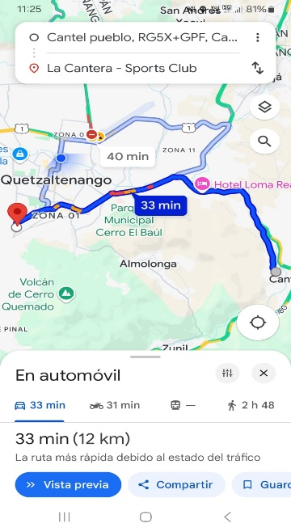
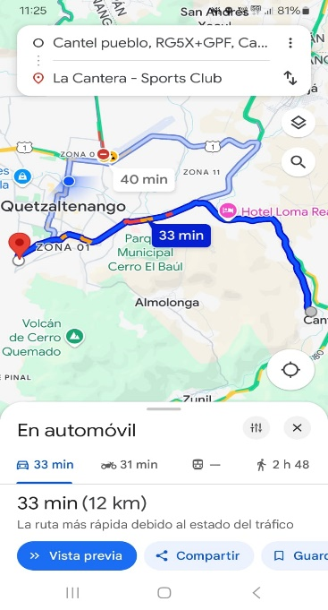

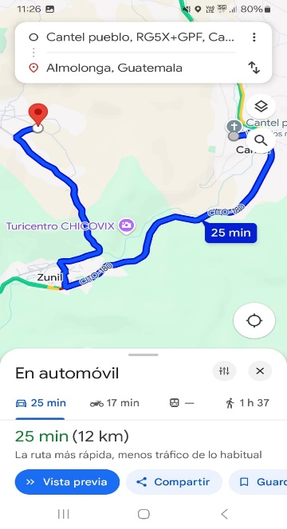
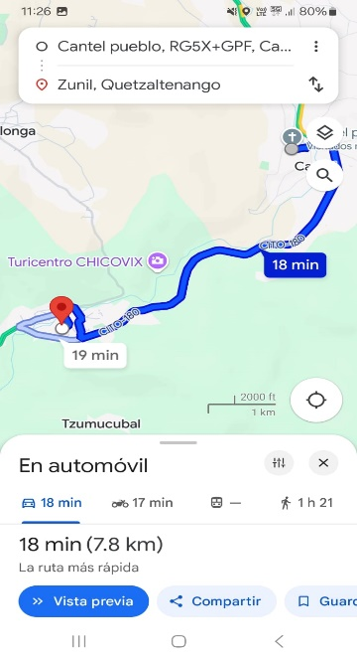

 | Semana 1 | Semana 2 |  | Semana 3 |  |  | Semana 4
 | Lunes - zona 2 17.2km | Lunes-zona 4. 20km |  | Lunes-zona 3. Km24 |  |  | Lunes-6y7. 32km
 | Martes-zona 2. 17.2km | Martes-zona 24km |  | Martes-zona 3. Km24 |  |  | Martes-la esperanza. 42km
 | Miércoles-san carlos sija | Miércoles-Cantel 6km |  | Miércoles- llanos del pinal 34km |  |  | Miércoles- San Juan ostu 58km
 | La única, Olintepeque- 68km | Jueves- almolonga. 24km |  | Jueves- zona 8y9. 28km |  |  | Jueves-cabrican. Km 53
 | Jueves- salcaja. 24km | Viernes - zunil. 15.6km |  | Viernes- cajola. 66km |  |  | Viernes- Chiquirichapa cantel. Km 65
 | Viernes-zona 5. 13.6 km

